P4
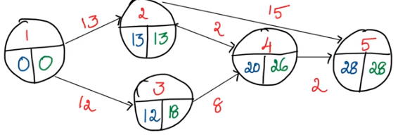
Actividad | Duración | Predecesoras | Margen Libre | Margen Independiente | Margen Total | Es crítica?
A | 13 |  | 0 | 0 | 0 | Sí
B | 12 |  | 0 | 0 | 6 | No
C | 2 | A | 5 | 5 | 11 | No
D | 8 | B | 0 | -6 | 6 | No
E | 15 | A | 0 | 0 | 0 | Sí
F | 2 | C,D | 6 | 0 | 6 | No

